RVA CLIENT
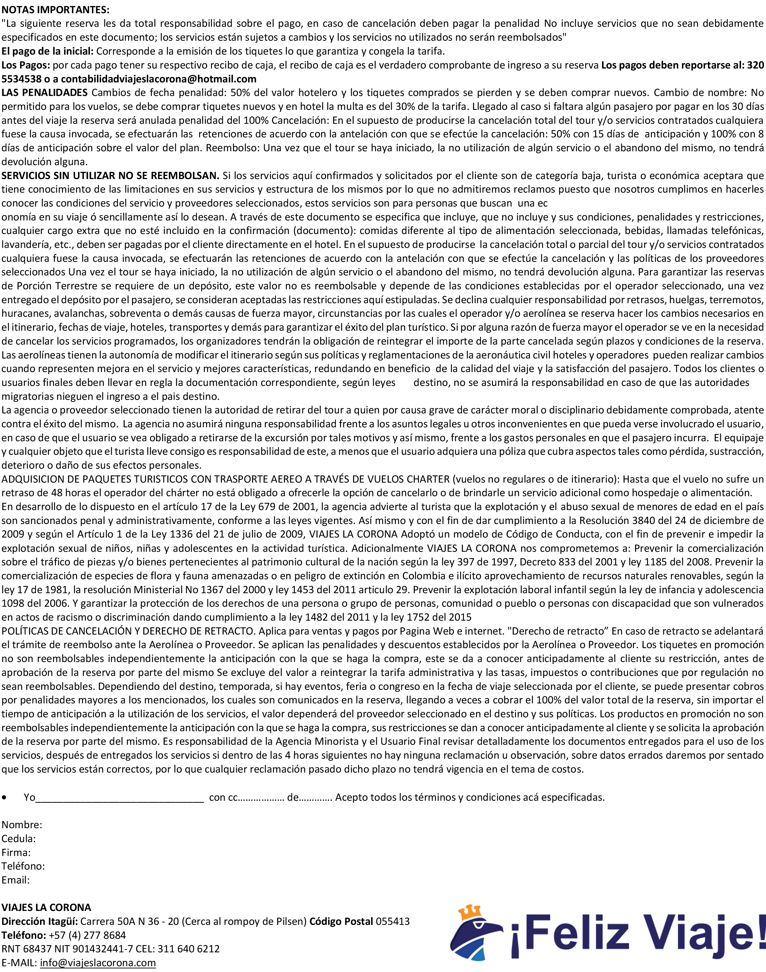
 |  | DESDE RIONEGRO |  |  |  |  |  | DETALLE |  | CANTIDAD | PRECIO |  | SUBTOTAL | TOTAL | TIPO DE HABITACIÓN 2 | Doble | + | 0 | + | 0 |  | TIPO DE HABITACIÓN 8 | Doble | + | 0 | + | 0
 |  | IDA | 1-Jan-22 | REGRESO | 31-Dec-22 |  |  | Sencilla |  | 0 | $ 0 |  | $ 0 | $ 0 | Nombres y Apellidos |  | Cédula | Nacimiento | Pasaporte | Expedido | Vence | Nombres y Apellidos |  | Cédula | Nacimiento | Pasaporte | Expedido | Vence
 |  | INCLUYE: |  |  |  |  |  | Doble / Triple |  | 0 | $ 0 |  | $ 0
 |  | Tiquetes aéreos ida y regreso |  |  |  |  |  | Múltiple |  | 0 | $ 0 |  | $ 0
 |  | Traslados aeropuerto hotel aeropuerto en Republica |  |  |  |  |  | Niños de 2 a 11 años |  | 0 | $ 0 |  | $ 0
 |  | Alojamiento con alimentación tipo: |  |  |  |  |  | Infantes ≤ 23 meses |  | 0 | $ 0 |  | $ 0
 | (Full) Desayunos, almuerzos, cenas, refrigerio, licores y refrescos |  |  |  |  |  |  | Todos los servicios adicionales y complementarios |  |  |  |  | $ 0
 |  | Tarjeta de asistencia médica
 |  | t1 |  |  |  |  |  | REQUISITOS DE VIAJE DILIGENCIAR: https://eticket.migracion.gob.do/ |  |  |  |  |  |  | TIPO DE HABITACIÓN 3 | Doble | + | 0 | + | 0 |  | TIPO DE HABITACIÓN 9 | Doble | + | 0 | + | 0
 |  | t2 |  |  |  |  |  | Adultos | Pasaporte vigente y diligenciar https://migracioncolombia.gov.co/check-mig |  |  |  |  |  | Nombres y Apellidos |  | Cédula | Nacimiento | Pasaporte | Expedido | Vence | Nombres y Apellidos |  | Cédula | Nacimiento | Pasaporte | Expedido | Vence
 |  | t3 |  |  |  |  |  | Menores de edad |  | Adicional llevar permiso notariado si no viaja con sus 2 padres.
No incluye: 10 usd de impuesto turistico en destino |  |  |  |  |  |  |  | Extranjeros |  | Pasaporte y visa según su nacionalidad.
 |  |  |  |  |  |  |  | Nota: Al llegar a México recibirá una tarjeta migratoria que debe conservar durante todo su viaje
Agencia |  |  | Fecha de elaboración |  | MANUAL |  | CONDICIONES GENERALES
Mi asesor |  |  | Fecha limite de pago |  | 2021-12-02 |  | ESTA RESERVA SE CANCELA EL DIA |  |  | 2021-12-02 |  |  | CON PENALIDAD DEL 100%
Counter |  |  | Enviar servicios al número |  |  |  | Esta reserva es no reembolsable y los cambios generan costos
Fecha límite depósito inicial |  |  | #VALUE! |  |  |  | si atraviesa una situación de causa mayor y no puede viajar notificarnos con los |  |  |  |  |  |  |  | TIPO DE HABITACIÓN 4 | Doble | + | 0 | + | 0 |  | TIPO DE HABITACIÓN 10 | Doble | + | 0 | + | 0
Titular |  |  | E-mail |  |  |  | debidos soportes para que trámitemos la reprogramación ante la aérolinea y el hotel |  |  |  |  |  |  |  | Nombres y Apellidos |  | Cédula | Nacimiento | Pasaporte | Expedido | Vence | Nombres y Apellidos |  | Cédula | Nacimiento | Pasaporte | Expedido | Vence
Teléfono |  |  | Ocupación | empleado
Dirección |  |  |  |  |  |  | El trabajo de la agencia es garantizar el mejor precio posible y facilidades de compra
 |  |  |  |  |  |  | si llega a tener alguna novedad en el destino, estamos para ayudarle
 | Nombre del Hotel |  |  |  |  |  | y lo más importante elija siempre un hotel de acuerdo a sus gustos y capacidad económica
 |  | Estandár |  |  |  |  | para que disfrute del comienzo al final, no se guie solo por la tarifa aquí le ayudanos a elegir bien.
 |  | NOCHES | 364 | Entrega habitación |  | 15:00:00
 |  | HABITACIONES | 12 | Devolver habitación |  | 12:00:00 | MEDIO FAVORITO DE RECAUDO |  |  |  |  |  |  |  | TIPO DE HABITACIÓN 5 | Doble | + | 0 | + | 0 |  | TIPO DE HABITACIÓN 11 | Doble | + | 0 | + | 0
 |  | Alimentación |  |  |  |  | Transferencia bancaria es gratis por la App, sucursal virtual y cajero |  |  |  |  |  |  |  | Nombres y Apellidos |  | Cédula | Nacimiento | Pasaporte | Expedido | Vence | Nombres y Apellidos |  | Cédula | Nacimiento | Pasaporte | Expedido | Vence
 |  | (Full) Desayunos, almuerzos, cenas, refrigerio, licores y refrescos |  |  |  |  | Sí es consignación bancaria sumar $12.000 que serán descontados como comisión por parte del banco
En caso de sobreventa el alojamiento será en un hotel mejor al contratado o similar |  |  |  |  |  |  | Por link de compra sumar 4% que es la comisón de la plataforma

Aerolinea |  |  | Vuelo con VIVA
 |  |  | Equipaje 10kg (40x30x25cm)
 |  |  | Sillas Aleatorias por sistema
 |  | Codigo | Precompra | HORA DE IDA |  | 0:00:00 | CONSIGNACIONES FUERA DE ANTIOQUIA SUMAR 14MIL DE GASTO BANCARIO |  |  |  |  |  |  |  | TIPO DE HABITACIÓN 6 | Doble | + | 0 | + | 0 |  | TIPO DE HABITACIÓN 12 | Doble | + | 0 | + | 0
 |  |  |  | HORA DE REGRESO |  | 0:00:00 |  |  |  |  |  |  |  |  | Nombres y Apellidos |  | Cédula | Nacimiento | Pasaporte | Expedido | Vence | Nombres y Apellidos |  | Cédula | Nacimiento | Pasaporte | Expedido | Vence
 |  | Pase de abordar |  | Debes solicitarlo 24 horas antes
 |  |  |  | o pagar en el aeropuerto 86mil por cada uno

Sì la aerolinea cambia los horarios de vuelos ofrece reacomodación o bono por valor de tiquete

TOTAL DE SERVICIOS AÉREOS ADICIONALES & OTROS
Maletas |  | $ 0 | Asignación de sillas |  | $ 0 | SUBTOTAL | TIPO DE HABITACIÓN 1 |  | Doble | + | 0 | + | 0 |  | TIPO DE HABITACIÓN 7 | Doble | + | 0 | + | 0
Otros |  | $ 0 | Check in en aeropuerto |  | $ 0 | $ 0 | Nombres y Apellidos |  |  | Cédula | Nacimiento | Pasaporte | Expedido | Vence | Nombres y Apellidos |  | Cédula | Nacimiento | Pasaporte | Expedido | Vence

 |  | www.viajeslacorona.com |  | ITAGUÍ Cr 50A N 36 20 |  | RNT 96189
 |  | Nit 900870284-7 |  | Tel (4) 322 2703
Advertimos que la explotación y abuso sexual de menores de edad son considerados un delito grave sancionado penalmente Ley 679 2001

lOS TOURS
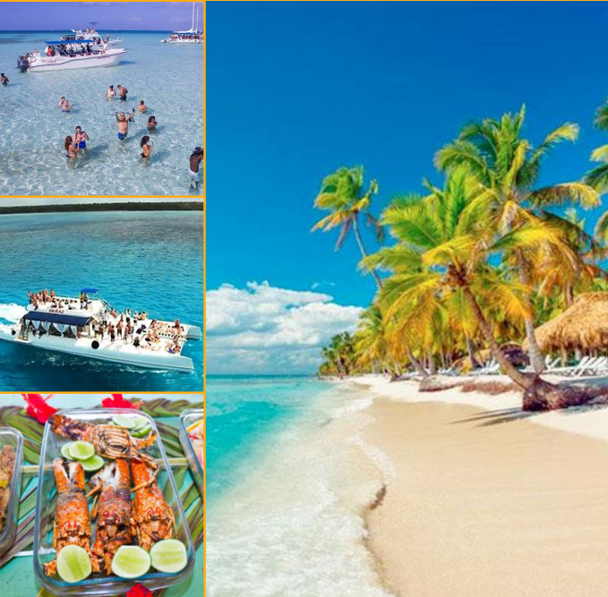
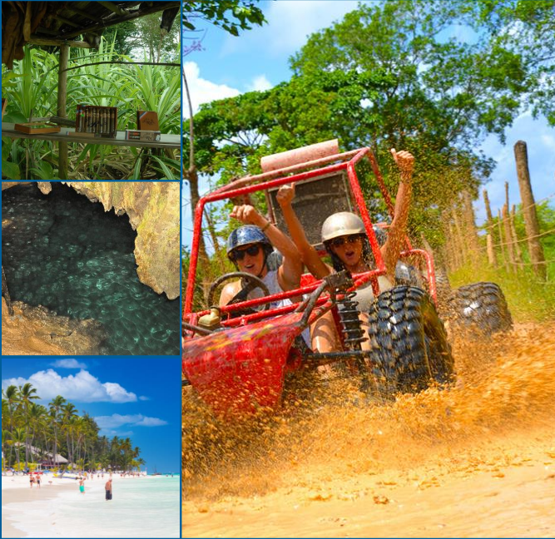
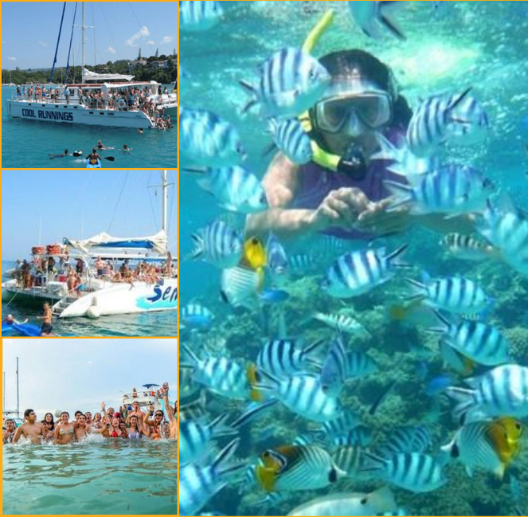
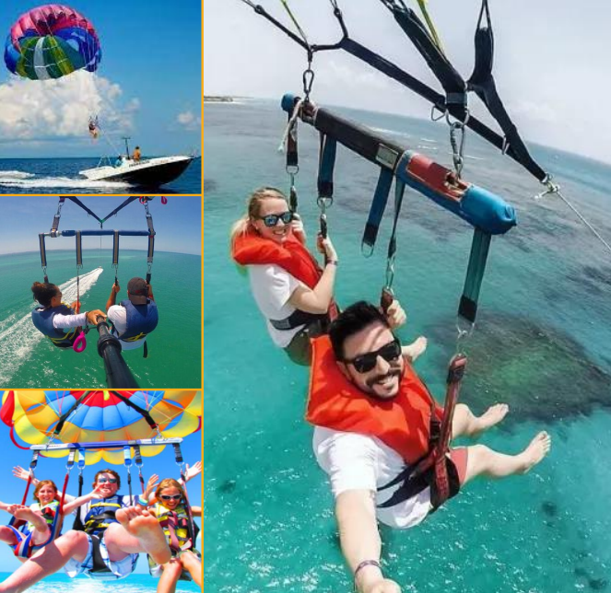
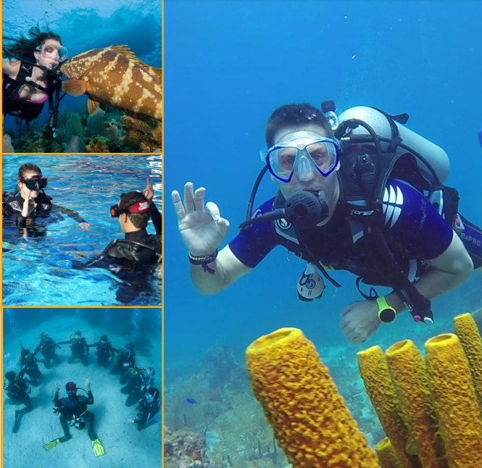
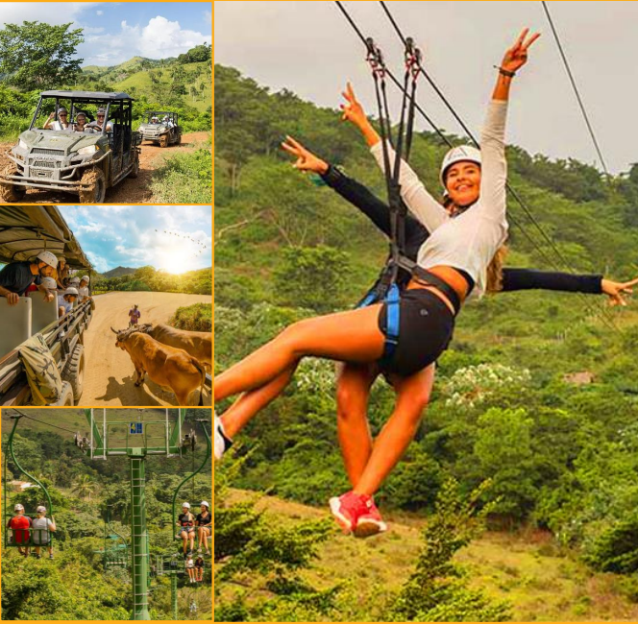
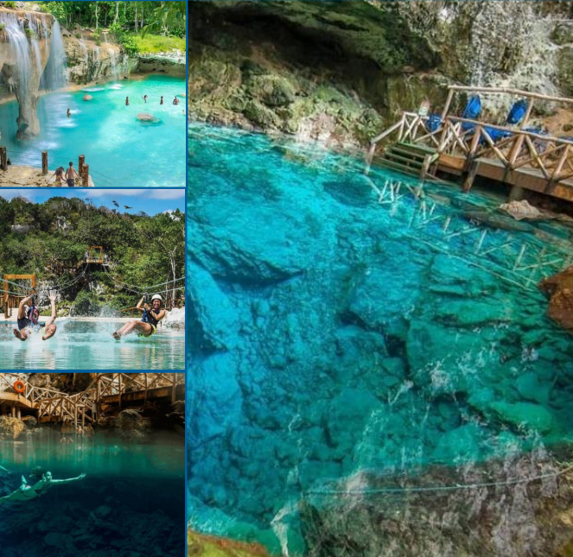
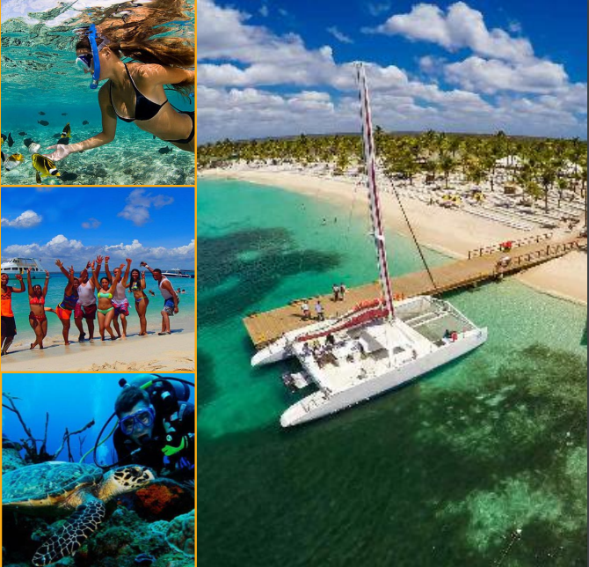
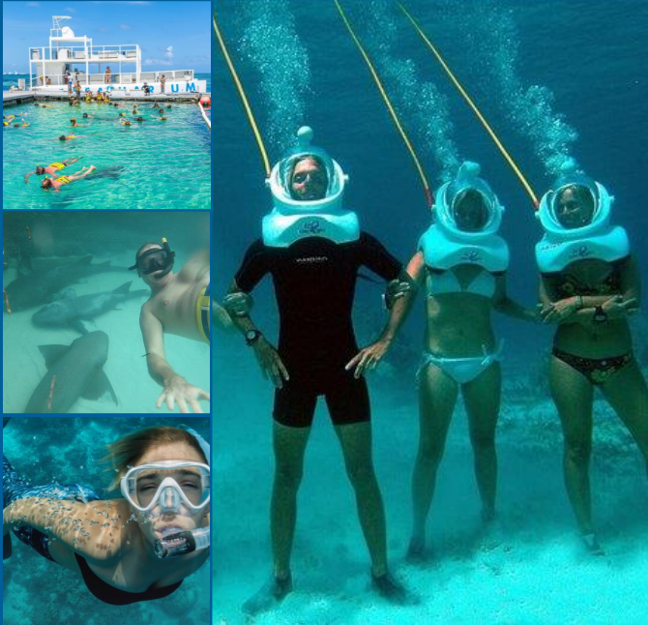
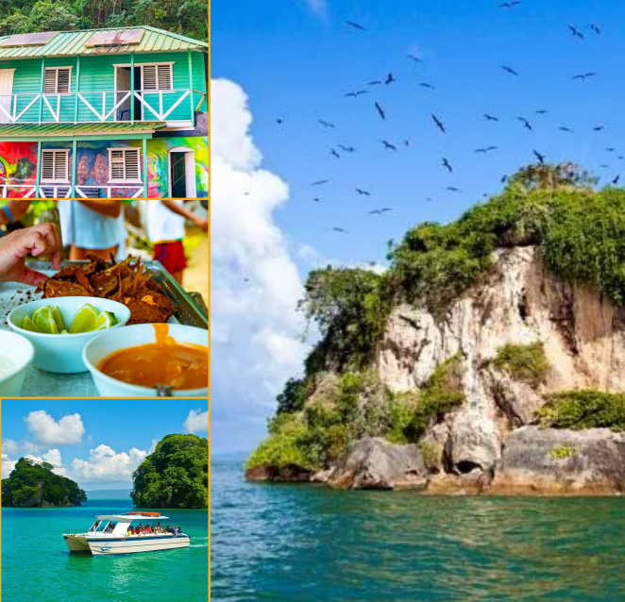
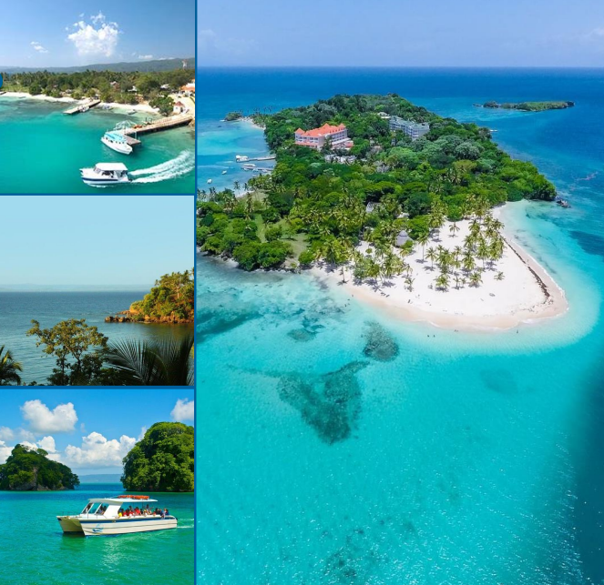
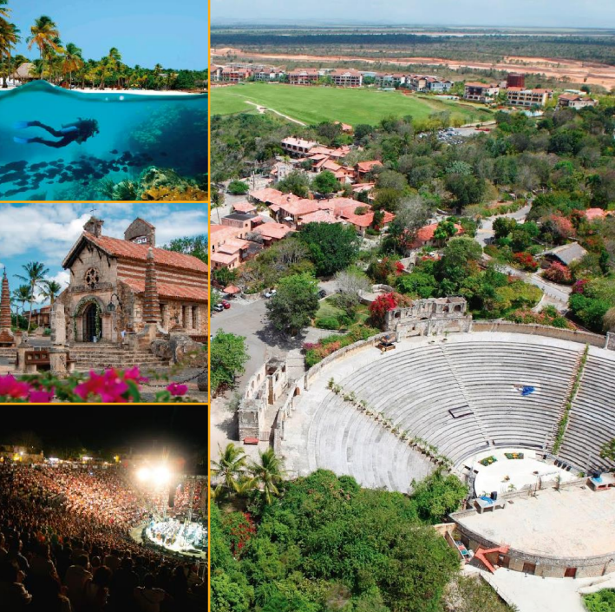
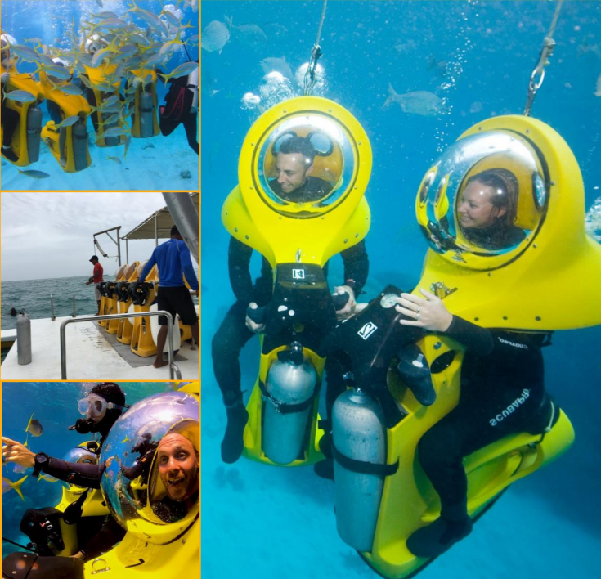
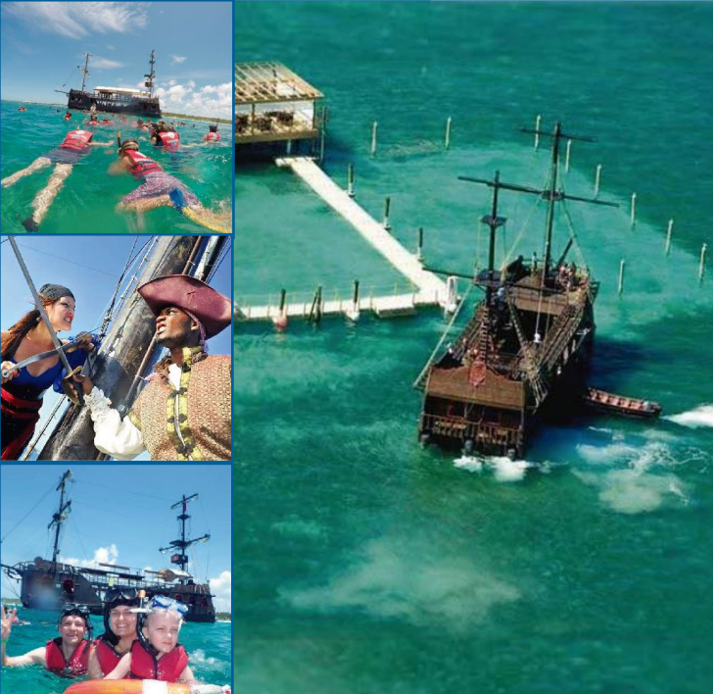

 |  |  |  |  |  |  |  |  |  |  |  |  |  |  |  |  |  |  |  |  |  |  |  |  |  |  |  |  |  |  |  |  |  |  |  |  |  |  |  |  |  |  |  |  |  |  |  |  |  |  |  |  |  |  |  |  |  | SNORKELING
 |  |  |  |  |  |  |  |  |  |  |  |  |  |  |  |  |  |  |  |  |  |  |  |  |  |  |  |  |  |  |  |  |  |  |  |  |  |  |  |  |  |  |  |  |  |  |  |  |  |  |  |  |  |  |  |  |  |  |  |  |  |  |  |  |  |  |  |  | 4 Horas
 |  | Fecha del tour |  | 1900-01-01 |  |  |  |  | Fecha del tour |  | 1900-01-02 |  |  |  |  | Fecha del tour |  | 1900-01-03 |  |  |  |  | Fecha del tour |  | 1900-01-04 |  |  |  |  | Fecha del tour |  | 1900-01-05 |  |  |  |  | Fecha del tour |  | 1900-01-06 |  |  |  |  | Fecha del tour |  | 1900-01-07 |  |  |  |  | Fecha del tour |  | 1900-01-08 |  |  |  |  | Fecha del tour |  | 1900-01-09 |  |  |  |  | Fecha del tour |  | 1900-01-10 |  |  |  |  | Fecha del tour |  | 1900-01-11 |  |  |  |  | Fecha del tour |  | 1900-01-12 |  |  |  |  | Fecha del tour |  | 1900-01-13 |  |  |  |  | Fecha del tour |  | 1900-01-14 |  |  |  |  | Fecha del tour |  | 1900-01-15 |  |  |  |  | Fecha del tour |  | 1900-01-16

Hora de Recogida |  |  | Lugar de Recogida |  |  |  | Hora de Recogida |  |  | Lugar de Recogida |  |  |  | Hora de Recogida |  |  | Lugar de Recogida |  |  |  | Hora de Recogida |  |  | Lugar de Recogida |  |  |  | Hora de Recogida |  |  | Lugar de Recogida |  |  |  | Hora de Recogida |  |  | Lugar de Recogida |  |  |  | Hora de Recogida |  |  | Lugar de Recogida |  |  |  | Hora de Recogida |  |  | Lugar de Recogida |  |  |  | Hora de Recogida |  |  | Lugar de Recogida |  |  |  | Hora de Recogida |  |  | Lugar de Recogida |  |  |  | Hora de Recogida |  |  | Lugar de Recogida |  |  |  | Hora de Recogida |  |  | Lugar de Recogida |  |  |  | Hora de Recogida |  |  | Lugar de Recogida |  |  |  | Hora de Recogida |  |  | Lugar de Recogida |  |  |  | Hora de Recogida |  |  | Lugar de Recogida |  |  |  | Hora de Recogida |  |  | Lugar de Recogida

 | Titular |  |  |  |  |  |  | Titular |  |  |  |  |  |  | Titular |  |  |  |  |  |  | Titular |  |  |  |  |  |  | Titular |  |  |  |  |  |  | Titular |  |  |  |  |  |  | Titular |  |  |  |  |  |  | Titular |  |  |  |  |  |  | Titular |  |  |  |  |  |  | Titular |  |  |  |  |  |  | Titular |  |  |  |  |  |  | Titular |  |  |  |  |  |  | Titular |  |  |  |  |  |  | Titular |  |  |  |  |  |  | Titular |  |  |  |  |  |  | Titular
 | Adultos | 1 | Niños 5 a 10 | 2 | Niños 0 a 4 | 3 |  | Adultos | 4 | Niños 5 a 10 | 5 | Niños 0 a 4 | 6 |  | Adultos | 7 | Niños 5 a 10 | 8 | Niños 0 a 4 | 9 |  | Adultos | 10 | Niños 5 a 10 | 11 | Niños 0 a 4 | 12 |  | Adultos | 13 | Niños 5 a 10 | 14 | Niños 0 a 4 | 15 |  | Adultos | 16 | Niños 5 a 10 | 17 | Niños 0 a 4 | 18 |  | Adultos | 19 | Niños 5 a 10 | 20 | Niños 0 a 4 | 21 |  | Adultos | 22 | Niños 5 a 10 | 23 | Niños 0 a 4 | 24 |  | Adultos | 25 | Niños 5 a 10 | 26 | Niños 0 a 4 | 27 |  | Adultos | 28 | Niños 5 a 10 | 29 | Niños 0 a 4 | 30 |  | Adultos | 28 | Niños 5 a 10 | 29 | Niños 0 a 4 | 30 |  | Adultos | 28 | Niños 5 a 10 | 0 | Niños 0 a 4 | 0 |  | Adultos | 1 | Niños 5 a 10 | 2 | Niños 0 a 4 | 3 |  | Adultos | 4 | Niños 5 a 10 | 5 | Niños 0 a 4 | 6 |  | Adultos | 7 | Niños 5 a 10 | 5 | Niños 0 a 4 | 6 |  | Adultos | 0 | Niños 5 a 10 | 0 | Niños 0 a 4 | 0

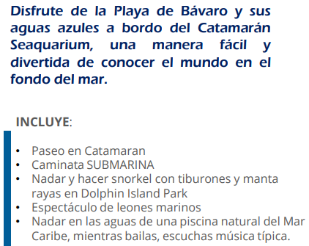
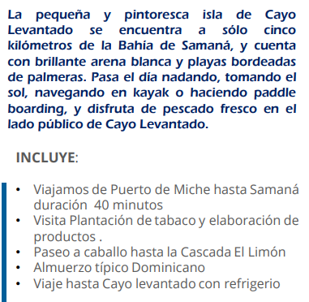
 | HOTEL | Nombre del Hotel |  |  |  |  |  | HOTEL | Nombre del Hotel |  |  |  |  |  | HOTEL | Nombre del Hotel |  |  |  |  |  | HOTEL | Nombre del Hotel |  |  |  |  |  | HOTEL | Nombre del Hotel |  |  |  |  |  | HOTEL | Nombre del Hotel |  |  |  |  |  | HOTEL | Nombre del Hotel |  |  |  |  |  | HOTEL | Nombre del Hotel |  |  |  |  |  | HOTEL | Nombre del Hotel |  |  |  |  |  | HOTEL | Nombre del Hotel |  |  |  |  |  | HOTEL | Nombre del Hotel |  |  |  |  |  | HOTEL | Nombre del Hotel |  |  |  |  |  | HOTEL | Nombre del Hotel |  |  |  |  |  | HOTEL | Nombre del Hotel |  |  |  |  |  | HOTEL | Nombre del Hotel |  |  |  |  |  | HOTEL | Nombre del Hotel
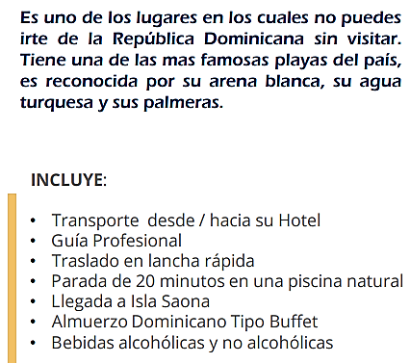
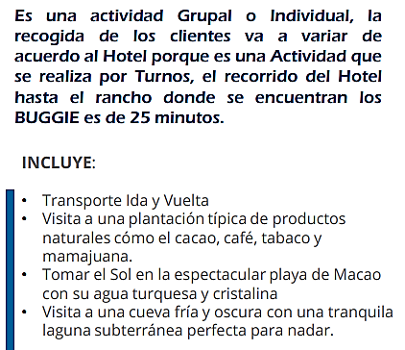
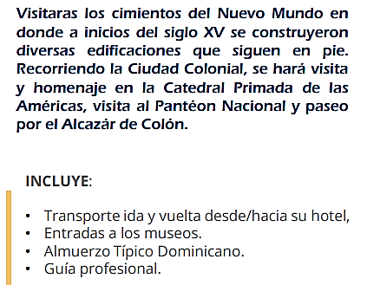
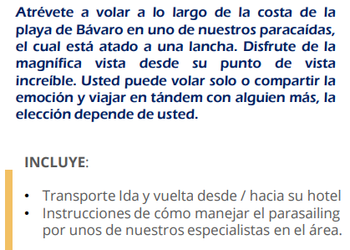
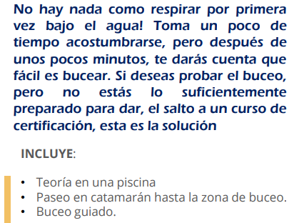
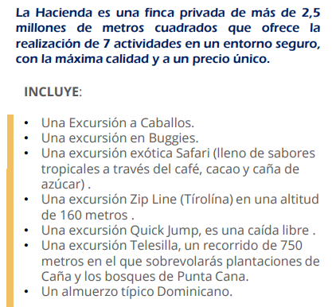
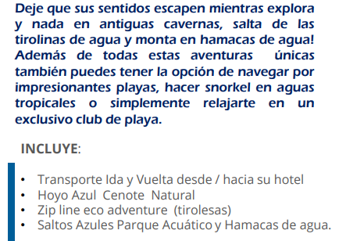
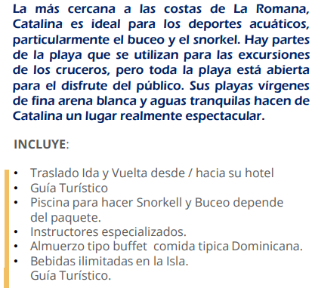
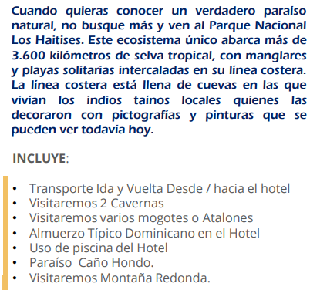
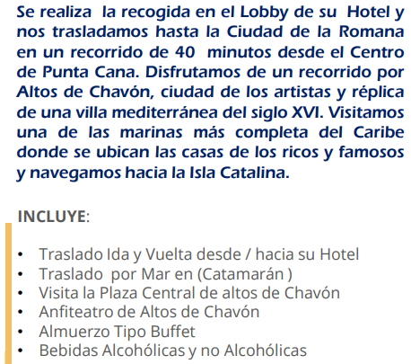
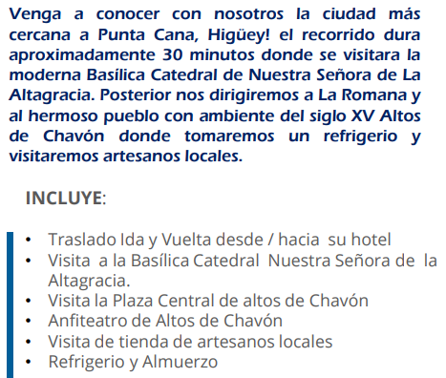
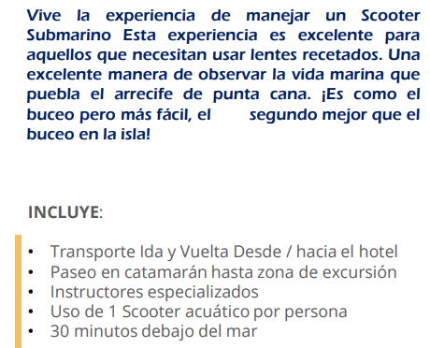
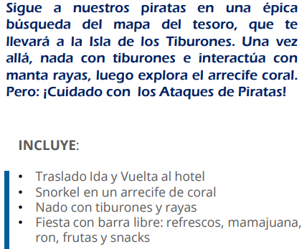

Recomendaciones |  |  |  |  |  |  | Recomendaciones |  |  |  |  |  |  | Recomendaciones |  |  |  |  |  |  | Recomendaciones |  |  |  |  |  |  | Recomendaciones |  |  |  |  |  |  | Recomendaciones |  |  |  |  |  |  | Recomendaciones |  |  |  |  |  |  | Recomendaciones |  |  |  |  |  |  | Recomendaciones |  |  |  |  |  |  | Recomendaciones |  |  |  |  |  |  | Recomendaciones |  |  |  |  |  |  | Recomendaciones |  |  |  |  |  |  | Recomendaciones |  |  |  |  |  |  | Recomendaciones |  |  |  |  |  |  | Recomendaciones |  |  |  |  |  |  | Recomendaciones
Ser puntual |  |  |  |  |  |  | Ser puntual |  |  |  |  |  |  | Ser puntual |  |  |  |  |  |  | Ser puntual |  |  |  |  |  |  | Ser puntual |  |  |  |  |  |  | Ser puntual |  |  |  |  |  |  | Ser puntual |  |  |  |  |  |  | Ser puntual |  |  |  |  |  |  | Ser puntual |  |  |  |  |  |  | Ser puntual |  |  |  |  |  |  | Ser puntual |  |  |  |  |  |  | Ser puntual |  |  |  |  |  |  | Ser puntual |  |  |  |  |  |  | Ser puntual |  |  |  |  |  |  | Ser puntual |  |  |  |  |  |  | Ser puntual
Lleva efectivo para pagar tus compras |  |  |  |  |  |  | Lleva efectivo para pagar tus compras |  |  |  |  |  |  | Lleva efectivo para pagar tus compras |  |  |  |  |  |  | Lleva efectivo para pagar tus compras |  |  |  |  |  |  | Lleva efectivo para pagar tus compras |  |  |  |  |  |  | Lleva efectivo para pagar tus compras |  |  |  |  |  |  | Lleva efectivo para pagar tus compras |  |  |  |  |  |  | Lleva efectivo para pagar tus compras |  |  |  |  |  |  | Lleva efectivo para pagar tus compras |  |  |  |  |  |  | Lleva efectivo para pagar tus compras |  |  |  |  |  |  | Lleva efectivo para pagar tus compras |  |  |  |  |  |  | Lleva efectivo para pagar tus compras |  |  |  |  |  |  | Lleva efectivo para pagar tus compras |  |  |  |  |  |  | Lleva efectivo para pagar tus compras |  |  |  |  |  |  | Lleva efectivo para pagar tus compras |  |  |  |  |  |  | Lleva efectivo para pagar tus compras
llevar tenis o zapatos de agua |  |  |  |  |  |  | llevar tenis o zapatos de agua |  |  |  |  |  |  | llevar tenis o zapatos de agua |  |  |  |  |  |  | llevar tenis o zapatos de agua |  |  |  |  |  |  | llevar tenis o zapatos de agua |  |  |  |  |  |  | llevar tenis o zapatos de agua |  |  |  |  |  |  | llevar tenis o zapatos de agua |  |  |  |  |  |  | llevar tenis o zapatos de agua |  |  |  |  |  |  | llevar tenis o zapatos de agua |  |  |  |  |  |  | llevar tenis o zapatos de agua |  |  |  |  |  |  | llevar tenis o zapatos de agua |  |  |  |  |  |  | llevar tenis o zapatos de agua |  |  |  |  |  |  | llevar tenis o zapatos de agua |  |  |  |  |  |  | llevar tenis o zapatos de agua |  |  |  |  |  |  | llevar tenis o zapatos de agua |  |  |  |  |  |  | llevar tenis o zapatos de agua
Llevar ropa cómoda |  |  |  |  |  |  | Llevar ropa cómoda |  |  |  |  |  |  | Llevar ropa cómoda |  |  |  |  |  |  | Llevar ropa cómoda |  |  |  |  |  |  | Llevar ropa cómoda |  |  |  |  |  |  | Llevar ropa cómoda |  |  |  |  |  |  | Llevar ropa cómoda |  |  |  |  |  |  | Llevar ropa cómoda |  |  |  |  |  |  | Llevar ropa cómoda |  |  |  |  |  |  | Llevar ropa cómoda |  |  |  |  |  |  | Llevar ropa cómoda |  |  |  |  |  |  | Llevar ropa cómoda |  |  |  |  |  |  | Llevar ropa cómoda |  |  |  |  |  |  | Llevar ropa cómoda |  |  |  |  |  |  | Llevar ropa cómoda |  |  |  |  |  |  | Llevar ropa cómoda
Instrucciones Tour |  |  |  |  |  |  | Instrucciones Tour |  |  |  |  |  |  | Instrucciones Tour |  |  |  |  |  |  | Instrucciones Tour |  |  |  |  |  |  | Instrucciones Tour |  |  |  |  |  |  | Instrucciones Tour |  |  |  |  |  |  | Instrucciones Tour |  |  |  |  |  |  | Instrucciones Tour |  |  |  |  |  |  | Instrucciones Tour |  |  |  |  |  |  | Instrucciones Tour |  |  |  |  |  |  | Instrucciones Tour |  |  |  |  |  |  | Instrucciones Tour |  |  |  |  |  |  | Instrucciones Tour |  |  |  |  |  |  | Instrucciones Tour |  |  |  |  |  |  | Instrucciones Tour |  |  |  |  |  |  | Instrucciones Tour
Estar pendiente del guia y el operador en todo momento |  |  |  |  |  |  | Estar pendiente del guia y el operador en todo momento |  |  |  |  |  |  | Estar pendiente del guia y el operador en todo momento |  |  |  |  |  |  | Estar pendiente del guia y el operador en todo momento |  |  |  |  |  |  | Estar pendiente del guia y el operador en todo momento |  |  |  |  |  |  | Estar pendiente del guia y el operador en todo momento |  |  |  |  |  |  | Estar pendiente del guia y el operador en todo momento |  |  |  |  |  |  | Estar pendiente del guia y el operador en todo momento |  |  |  |  |  |  | Estar pendiente del guia y el operador en todo momento |  |  |  |  |  |  | Estar pendiente del guia y el operador en todo momento |  |  |  |  |  |  | Estar pendiente del guia y el operador en todo momento |  |  |  |  |  |  | Estar pendiente del guia y el operador en todo momento |  |  |  |  |  |  | Estar pendiente del guia y el operador en todo momento |  |  |  |  |  |  | Estar pendiente del guia y el operador en todo momento |  |  |  |  |  |  | Estar pendiente del guia y el operador en todo momento |  |  |  |  |  |  | Estar pendiente del guia y el operador en todo momento
Estar en la entrada del hotel entre 10 y 15 minutos antes de la hora programada de recogida |  |  |  |  |  |  | Estar en la entrada del hotel entre 10 y 15 minutos antes de la hora programada de recogida |  |  |  |  |  |  | Estar en la entrada del hotel entre 10 y 15 minutos antes de la hora programada de recogida |  |  |  |  |  |  | Estar en la entrada del hotel entre 10 y 15 minutos antes de la hora programada de recogida |  |  |  |  |  |  | Estar en la entrada del hotel entre 10 y 15 minutos antes de la hora programada de recogida |  |  |  |  |  |  | Estar en la entrada del hotel entre 10 y 15 minutos antes de la hora programada de recogida |  |  |  |  |  |  | Estar en la entrada del hotel entre 10 y 15 minutos antes de la hora programada de recogida |  |  |  |  |  |  | Estar en la entrada del hotel entre 10 y 15 minutos antes de la hora programada de recogida |  |  |  |  |  |  | Estar en la entrada del hotel entre 10 y 15 minutos antes de la hora programada de recogida |  |  |  |  |  |  | Estar en la entrada del hotel entre 10 y 15 minutos antes de la hora programada de recogida |  |  |  |  |  |  | Estar en la entrada del hotel entre 10 y 15 minutos antes de la hora programada de recogida |  |  |  |  |  |  | Estar en la entrada del hotel entre 10 y 15 minutos antes de la hora programada de recogida |  |  |  |  |  |  | Estar en la entrada del hotel entre 10 y 15 minutos antes de la hora programada de recogida |  |  |  |  |  |  | Estar en la entrada del hotel entre 10 y 15 minutos antes de la hora programada de recogida |  |  |  |  |  |  | Estar en la entrada del hotel entre 10 y 15 minutos antes de la hora programada de recogida |  |  |  |  |  |  | Estar en la entrada del hotel entre 10 y 15 minutos antes de la hora programada de recogida
Nota: |  |  |  |  |  |  | Nota: |  |  |  |  |  |  | Nota: |  |  |  |  |  |  | Nota: |  |  |  |  |  |  | Nota: |  |  |  |  |  |  | Nota: |  |  |  |  |  |  | Nota: |  |  |  |  |  |  | Nota: |  |  |  |  |  |  | Nota: |  |  |  |  |  |  | Nota: |  |  |  |  |  |  | Nota: |  |  |  |  |  |  | Nota: |  |  |  |  |  |  | Nota: |  |  |  |  |  |  | Nota: |  |  |  |  |  |  | Nota: |  |  |  |  |  |  | Nota:
Si pierdes el tour no será reembolsado ni reprogramado llega temprano |  |  |  |  |  |  | Si pierdes el tour no será reembolsado ni reprogramado llega temprano |  |  |  |  |  |  | Si pierdes el tour no será reembolsado ni reprogramado llega temprano |  |  |  |  |  |  | Si pierdes el tour no será reembolsado ni reprogramado llega temprano |  |  |  |  |  |  | Si pierdes el tour no será reembolsado ni reprogramado llega temprano |  |  |  |  |  |  | Si pierdes el tour no será reembolsado ni reprogramado llega temprano |  |  |  |  |  |  | Si pierdes el tour no será reembolsado ni reprogramado llega temprano |  |  |  |  |  |  | Si pierdes el tour no será reembolsado ni reprogramado llega temprano |  |  |  |  |  |  | Si pierdes el tour no será reembolsado ni reprogramado llega temprano |  |  |  |  |  |  | Si pierdes el tour no será reembolsado ni reprogramado llega temprano |  |  |  |  |  |  | Si pierdes el tour no será reembolsado ni reprogramado llega temprano |  |  |  |  |  |  | Si pierdes el tour no será reembolsado ni reprogramado llega temprano |  |  |  |  |  |  | Si pierdes el tour no será reembolsado ni reprogramado llega temprano |  |  |  |  |  |  | Si pierdes el tour no será reembolsado ni reprogramado llega temprano |  |  |  |  |  |  | Si pierdes el tour no será reembolsado ni reprogramado llega temprano |  |  |  |  |  |  | Si pierdes el tour no será reembolsado ni reprogramado llega temprano
Los servicios no son cambiables, reembolsables ni endosables |  |  |  |  |  |  | Los servicios no son cambiables, reembolsables ni endosables |  |  |  |  |  |  | Los servicios no son cambiables, reembolsables ni endosables |  |  |  |  |  |  | Los servicios no son cambiables, reembolsables ni endosables |  |  |  |  |  |  | Los servicios no son cambiables, reembolsables ni endosables |  |  |  |  |  |  | Los servicios no son cambiables, reembolsables ni endosables |  |  |  |  |  |  | Los servicios no son cambiables, reembolsables ni endosables |  |  |  |  |  |  | Los servicios no son cambiables, reembolsables ni endosables |  |  |  |  |  |  | Los servicios no son cambiables, reembolsables ni endosables |  |  |  |  |  |  | Los servicios no son cambiables, reembolsables ni endosables |  |  |  |  |  |  | Los servicios no son cambiables, reembolsables ni endosables |  |  |  |  |  |  | Los servicios no son cambiables, reembolsables ni endosables |  |  |  |  |  |  | Los servicios no son cambiables, reembolsables ni endosables |  |  |  |  |  |  | Los servicios no son cambiables, reembolsables ni endosables |  |  |  |  |  |  | Los servicios no son cambiables, reembolsables ni endosables |  |  |  |  |  |  | Los servicios no son cambiables, reembolsables ni endosables
Si pierdes el tour, este no puede ser reprogramado |  |  |  |  |  |  | Si pierdes el tour, este no puede ser reprogramado |  |  |  |  |  |  | Si pierdes el tour, este no puede ser reprogramado |  |  |  |  |  |  | Si pierdes el tour, este no puede ser reprogramado |  |  |  |  |  |  | Si pierdes el tour, este no puede ser reprogramado |  |  |  |  |  |  | Si pierdes el tour, este no puede ser reprogramado |  |  |  |  |  |  | Si pierdes el tour, este no puede ser reprogramado |  |  |  |  |  |  | Si pierdes el tour, este no puede ser reprogramado |  |  |  |  |  |  | Si pierdes el tour, este no puede ser reprogramado |  |  |  |  |  |  | Si pierdes el tour, este no puede ser reprogramado |  |  |  |  |  |  | Si pierdes el tour, este no puede ser reprogramado |  |  |  |  |  |  | Si pierdes el tour, este no puede ser reprogramado |  |  |  |  |  |  | Si pierdes el tour, este no puede ser reprogramado |  |  |  |  |  |  | Si pierdes el tour, este no puede ser reprogramado |  |  |  |  |  |  | Si pierdes el tour, este no puede ser reprogramado |  |  |  |  |  |  | Si pierdes el tour, este no puede ser reprogramado

Advertimos que la explotación y abuso sexual de menores de edad son considerados |  |  |  |  |  |  | Advertimos que la explotación y abuso sexual de menores de edad son considerados |  |  |  |  |  |  | Advertimos que la explotación y abuso sexual de menores de edad son considerados |  |  |  |  |  |  | Advertimos que la explotación y abuso sexual de menores de edad son considerados |  |  |  |  |  |  | Advertimos que la explotación y abuso sexual de menores de edad son considerados |  |  |  |  |  |  | Advertimos que la explotación y abuso sexual de menores de edad son considerados |  |  |  |  |  |  | Advertimos que la explotación y abuso sexual de menores de edad son considerados |  |  |  |  |  |  | Advertimos que la explotación y abuso sexual de menores de edad son considerados |  |  |  |  |  |  | Advertimos que la explotación y abuso sexual de menores de edad son considerados |  |  |  |  |  |  | Advertimos que la explotación y abuso sexual de menores de edad son considerados |  |  |  |  |  |  | Advertimos que la explotación y abuso sexual de menores de edad son considerados |  |  |  |  |  |  | Advertimos que la explotación y abuso sexual de menores de edad son considerados |  |  |  |  |  |  | Advertimos que la explotación y abuso sexual de menores de edad son considerados |  |  |  |  |  |  | Advertimos que la explotación y abuso sexual de menores de edad son considerados |  |  |  |  |  |  | Advertimos que la explotación y abuso sexual de menores de edad son considerados |  |  |  |  |  |  | Advertimos que la explotación y abuso sexual de menores de edad son considerados
un delito grave sancionado penalmente Ley 679 2001 - RNT 96189 |  |  |  |  |  |  | un delito grave sancionado penalmente Ley 679 2001 - RNT 96189 |  |  |  |  |  |  | un delito grave sancionado penalmente Ley 679 2001 - RNT 96189 |  |  |  |  |  |  | un delito grave sancionado penalmente Ley 679 2001 - RNT 96189 |  |  |  |  |  |  | un delito grave sancionado penalmente Ley 679 2001 - RNT 96189 |  |  |  |  |  |  | un delito grave sancionado penalmente Ley 679 2001 - RNT 96189 |  |  |  |  |  |  | un delito grave sancionado penalmente Ley 679 2001 - RNT 96189 |  |  |  |  |  |  | un delito grave sancionado penalmente Ley 679 2001 - RNT 96189 |  |  |  |  |  |  | un delito grave sancionado penalmente Ley 679 2001 - RNT 96189 |  |  |  |  |  |  | un delito grave sancionado penalmente Ley 679 2001 - RNT 96189 |  |  |  |  |  |  | un delito grave sancionado penalmente Ley 679 2001 - RNT 96189 |  |  |  |  |  |  | un delito grave sancionado penalmente Ley 679 2001 - RNT 96189 |  |  |  |  |  |  | un delito grave sancionado penalmente Ley 679 2001 - RNT 96189 |  |  |  |  |  |  | un delito grave sancionado penalmente Ley 679 2001 - RNT 96189 |  |  |  |  |  |  | un delito grave sancionado penalmente Ley 679 2001 - RNT 96189 |  |  |  |  |  |  | un delito grave sancionado penalmente Ley 679 2001 - RNT 96189

RECOMENDACIONES
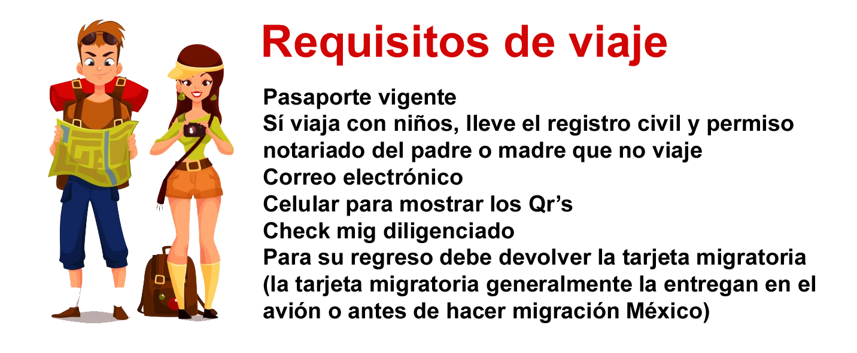

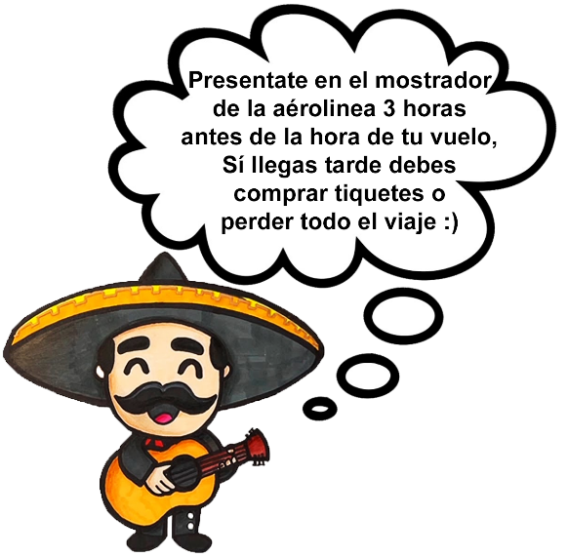

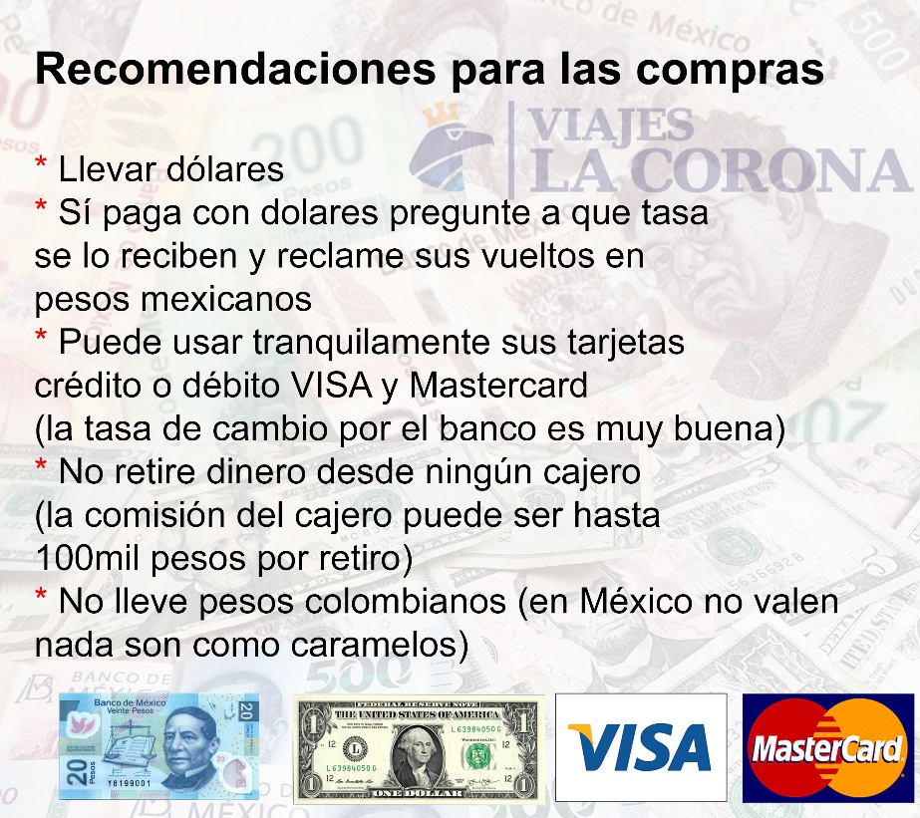
Tu equipaje
